d. Fachada
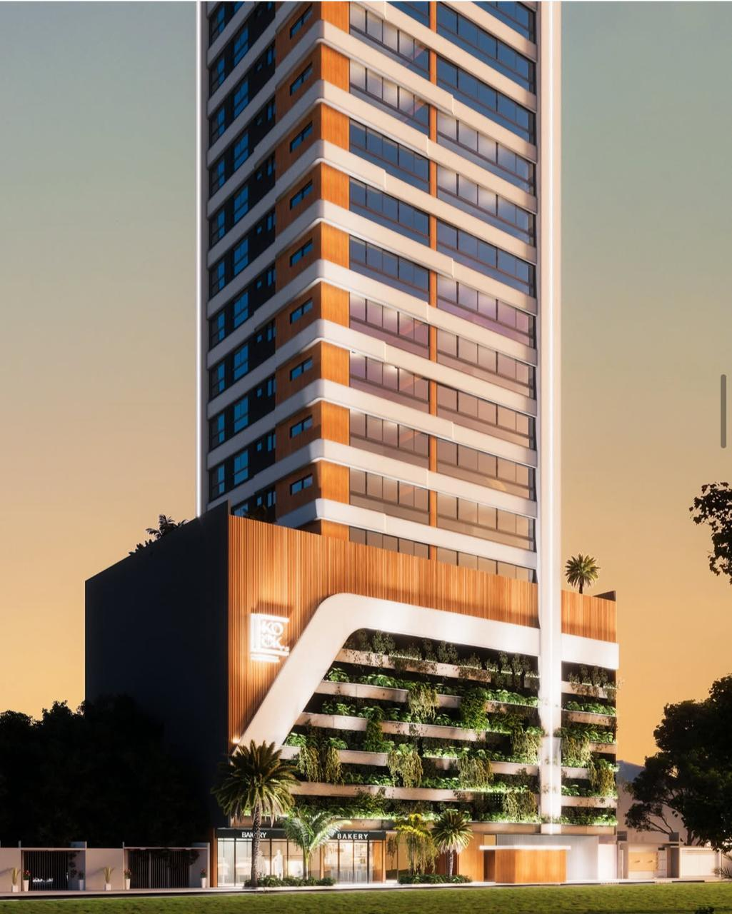
DIMENSIONAMENTO DE PRAZO - FACHADA

Serviço | Quant (m²) | RUP | Dias | Profissional | Servente
Chapisco | 4816.262 | 0.17 | 24 | 4 | 2
Reboco | 4816.262 | 0.63 | 87 | 4 | 2
Selador | 3349.0496 | 0.05 | 5 | 4 | 2
Textura | 3349.0496 | 0.19 | 18 | 4 | 2
Pastilha Cerâmica | 963.2524 | 0.95 | 26 | 4 | 2
Preparação | - | - | 20 | - | -
Balancim | - | - | 16 | - | -
 |  | Total Dias | 196.00 | Total Meses | 8.91

 | ACM NO EMBASAMENTO

